Abb. B3-3A
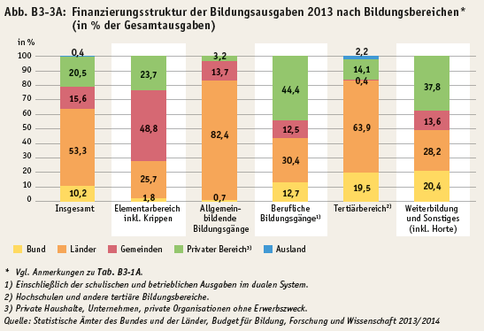
Zurück zum Inhalt

Abb. B3-4A
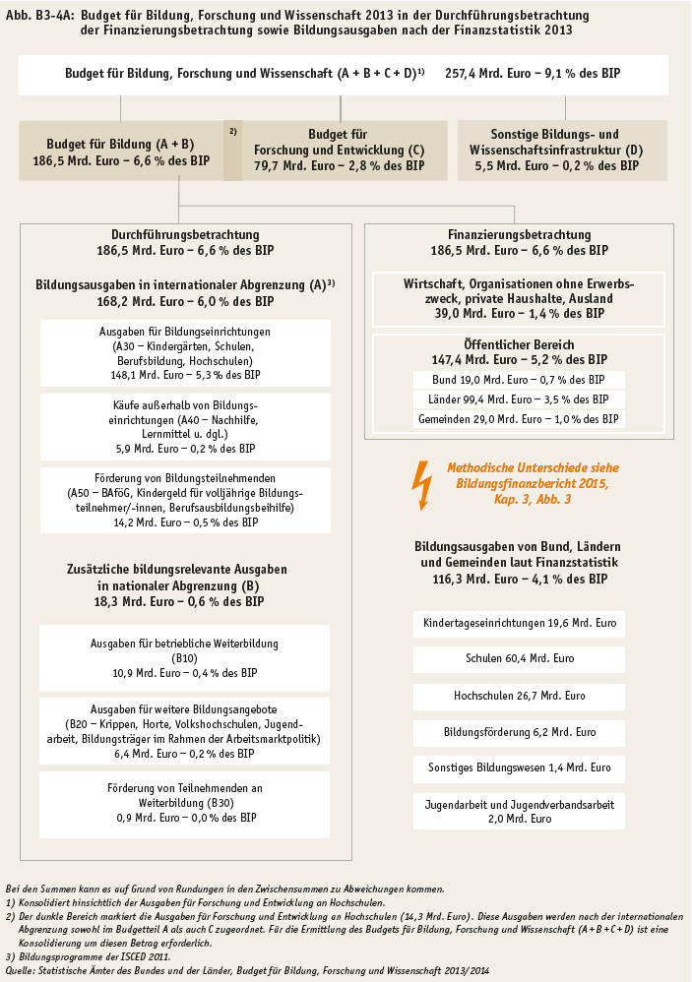
Zurück zum Inhalt

